Slide Concept 321 - NL
 |  |  |  |  |  | Bestelformulier: |  |  |  | Slide Concept 321 |  |  |  |  | Personal

 |  |  |  |  |  | Maatopname door klant

 | Datum |  | ____/____/______ |  |  |  |  |  | Klant
 |  |  |  |  |  |  |  |  |  |  |  |  | ____________________________________
 | Medewerker |  |  |  |  |  |  |  | Installatiebedrijf
 |  |  | ____________________________________ |  |  |  |  |  |  |  |  |  | ____________________________________

 | Ordernummer |  | ____________________________________ |  |  |  |  |  | Ref. installatiebedrijf |  |  |  | ____________________________________

 | U wenst de productie te starten zonder maatopname door onze diensten? Geen probleem! Bezorg ons onderstaand formulier volledig ingevuld en getekend terug.

! | = verplicht in te vullen

 | Links |  |  |  |  |  | Bovenaanzicht - Links |  |  |  | Rechts
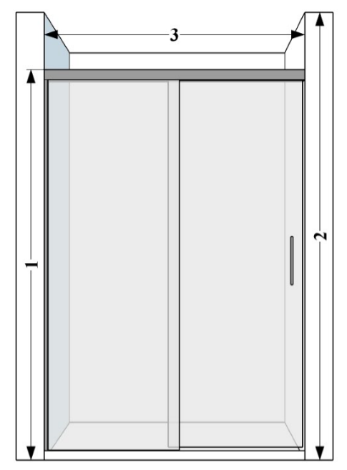
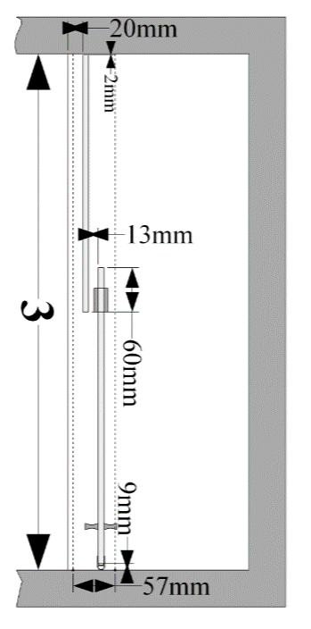
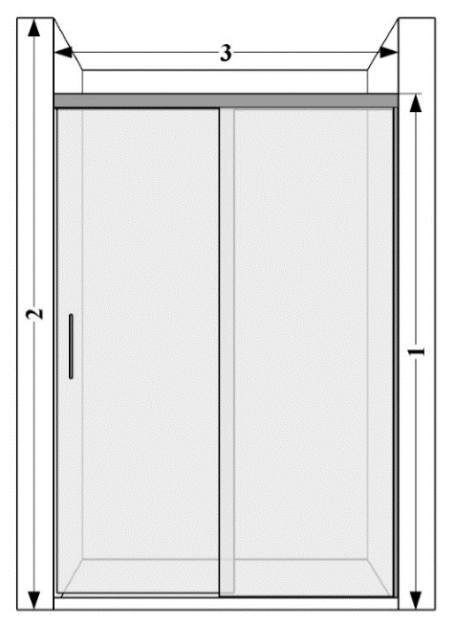

 | ! Bematingen |  |  |  |  | ! Glassoorten |  |  |  |  |  | ! Glasbewerkingen

 | Hoogte (1) = |  |  |  | mm | Standaard |  | 101 Transparant |  |  |  |  | Standaard | Geen

 | (2044 mm = standaard) |  |  |  |  | Meerprijs 20% |  | 130 Timeless® |  |  |  |  | Meerprijs 20 % | 109 Aquaclean

 | Hoogte (2) = |  |  |  | mm |  |  | 102 Opal mat |  |  |  |  | Meerprijs 35% | 110 Zone intime

 |  |  |  |  |  |  |  | 104 Extra transparant |  |  |  |  |  | 111 Zone à la carte

 | Breedte (3) = |  |  |  | mm |  |  | 105 Bronze |  |  |  |  |  | 112 Print

 |  |  |  |  |  |  |  | 106 Gris |  |  |  | ! Positie

 |  |  |  |  |  |  |  | 107 Green

 |  |  |  |  |  |  |  | 108 Blue |  |  |  |  | Links

 |  |  |  |  |  |  |  | 114 Crepi |  |  |  |  | Rechts

 |  |  |  |  |  |  |  | 117 Cathedral

 |  |  |  |  |  |  |  | 118 Black |  |  |  | ! Afwerking

 |  |  |  |  |  | Meerprijs 35% |  | 119 Opal white

 |  |  |  |  |  |  |  | 120 Opal black |  |  |  |  | Blinkend '011'

 |  |  |  |  |  |  |  | 125 Opal bronze |  |  |  |  | Mat '001'

 |  |  |  |  |  |  |  | 126 Opal gris |  |  |  |  | Mat Zwart '099'

 |  |  |  |  |  | Meerprijs 50% |  | 121 Mirror |  |  |  |  | Mat Wit '088'

 | ! Positie |  |  |  |  | Info

 |  |  |  |  |  | * | Wordt tussen 2 muren geplaatst

 |  |  |  |  |  | * | Bevestigingsonderdelen: blinkend '011' , mat '001', mat zwart '099', Mat wit '088'

 |  |  |  |  |  | * | Maatopname door Aquaconcept inbegrepen

 |  |  |  |  |  | * | Montage door Aquaconcept mogelijk mits meerprijs

 |  |  |  |  |  |  |  |  | Te volgen richtlijnen:
 |  |  |  |  |  |  |  |  | * Geef steeds de maten op NADAT de wanden betegeld zijn.

 |  |  |  |  |  |  |  |  | * Enkel geschikt voor montage tussen loodrechte en haakse wanden.

 |  |  |  |  |  |  |  |  | * Afmetingen vermeld op het bestelformulier zijn bindend, retour is niet mogelijk.

 | Artikelnummer |  |  |  |  |  |  |  | * Indien dit document niet volledig is ingevuld, wordt het artikel niet besteld.

! | Naam ondertekenaar |  |  | Handtekening |  |  |  |  | De ondertekenaar verklaart dat de informatie vermeld op dit formulier correct is, rekening houdend met bovenstaande richtlijnen, en draagt hiervoor de verantwoordelijkheid.

 | Datum | _____/_____/_____
! |  |  |  |  |  |  |  |  | Info: www.aquaconcept.eu email: info@aquaconcept.eu tel +32 (0)3 296 03 03

 | Gelieve dit formulier terug te bezorgen via e-mail : sales@aquaconcept.eu

